Forsíða
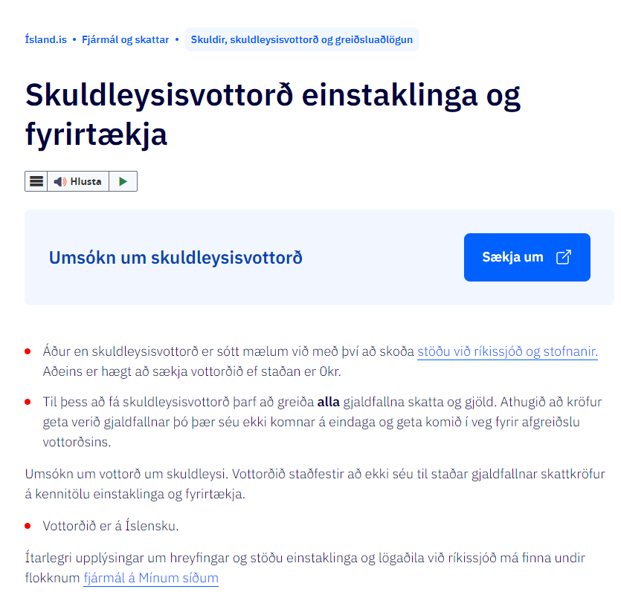
Nafn umsækjanda
Kennitala
Lögheimili
Tengiliður
Netfang tengiliðar
Símanúmer tengiliðar
Bankaupplýsingar

Vinsamlega fyllið út í gulu reitina.
Fyrirspurnir má senda á haraldur@byggdastofnun.is

Smelltu hér til að sækja skuldleysisvottorð sem þarf að fylgja með umsókn skv. c. lið 1. mgr. 3. gr. Reglugerðar nr. 890/2021

Sala
Sölustaður | Selt magn (lítrar) | Flokkur | Póstnúmer | Stuðull
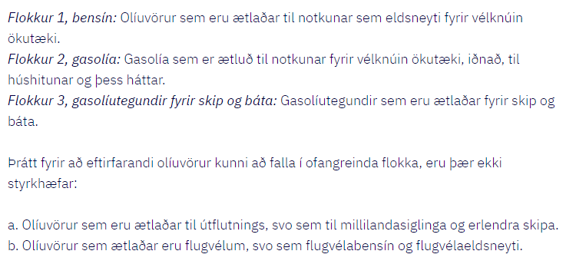

PNR
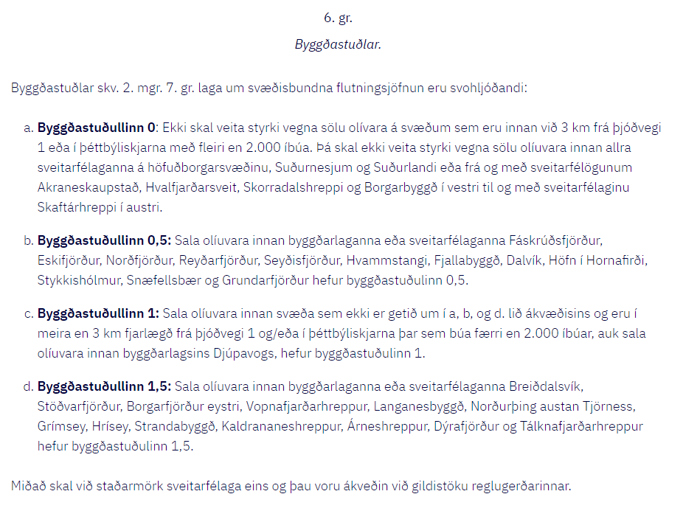
Póstnúmer | Staður | Þéttbýli | Dreifbýli | Byggðastuðull
101 | Reykjavík | x |  | 0
102 | Reykjavík | x |  | 0
103 | Reykjavík | x |  | 0
104 | Reykjavík | x |  | 0
105 | Reykjavík | x |  | 0
107 | Reykjavík | x |  | 0
108 | Reykjavík | x |  | 0
109 | Reykjavík | x |  | 0
110 | Reykjavík | x |  | 0
111 | Reykjavík | x |  | 0
112 | Reykjavík | x |  | 0
113 | Reykjavík | x |  | 0
116 | Reykjavík | x |  | 0
161 | Reykjavík |  | x | 0
162 | Reykjavík |  | x | 0
170 | Seltjarnarnesi | x |  | 0
190 | Vogum | x |  | 0
191 | Vogum |  | x | 0
200 | Kópavogi | x |  | 0
201 | Kópavogi | x |  | 0
203 | Kópavogi | x |  | 0
206 | Kópavogur |  | x | 0
210 | Garðabæ | x |  | 0
220 | Hafnarfirði | x |  | 0
221 | Hafnarfirði | x |  | 0
225 | Garðabær (Álftanes) | x |  | 0
230 | Reykjanesbæ | x |  | 0
233 | Reykjanesbæ | x |  | 0
235 | Keflavíkurflugvöllur | x |  | 0
240 | Grindavík | x |  | 0
241 | Grindavík |  | x | 0
245 | Sandgerði | x |  | 0
246 | Sandgerði |  | x | 0
250 | Garði | x |  | 0
251 | Garði |  | x | 0
260 | Reykjanesbæ | x |  | 0
262 | Reykjanesbæ | x |  | 0
270 | Mosfellsbæ | x |  | 0
271 | Mosfellsbæ |  | x | 0
276 | Mosfellsbæ |  | x | 0
300 | Akranesi | x |  | 0
301 | Akranesi |  | x | 0
310 | Borgarnesi | x |  | 0
311 | Borgarnesi |  | x | 0
320 | Reykholt í Borgarfirði |  | x | 0
340 | Stykkishólmi | x |  | 0.5
341 | Stykkishólmi |  | x | 0.5
342 | Stykkishólmi |  | x | 0.5
345 | Flatey á Breiðafirði |  | x | 1
350 | Grundarfirði | x |  | 0.5
351 | Grundarfjörður |  | x | 0.5
355 | Ólafsvík | x |  | 0.5
356 | Snæfellsbæ |  | x | 0.5
360 | Hellissandi | x |  | 0.5
370 | Búðardal | x |  | 1
371 | Búðardal |  | x | 1
380 | Reykhólahreppi | x |  | 1
381 | Reykhólahreppi |  | x | 1
400 | Ísafirði | x |  | 0
401 | Ísafirði |  | x | 1
410 | Hnífsdal | x |  | 1
415 | Bolungarvík | x |  | 1
416 | Bolungarvík |  | x | 1
420 | Súðavík | x |  | 1
421 | Súðavík |  | x | 1
425 | Flateyri | x |  | 1
426 | Flateyri |  | x | 1
430 | Suðureyri | x |  | 1
431 | Suðureyri |  | x | 1
450 | Patreksfirði | x |  | 1
451 | Patreksfirði |  | x | 1
460 | Tálknafirði | x |  | 1.5
461 | Tálknafirði |  | x | 1.5
465 | Bíldudal | x |  | 1
466 | Bíldudal |  | x | 1
470 | Þingeyri | x |  | 1.5
471 | Þingeyri |  | x | 1.5
500 | Staður |  | x | 0
510 | Hólmavík | x |  | 1.5
511 | Hólmavík |  | x | 1.5
512 | Hólmavík |  | x | 1.5
520 | Drangsnesi | x |  | 1.5
524 | Árneshreppi |  | x | 1.5
530 | Hvammstanga | x |  | 0.5
531 | Hvammstanga |  | x | 0.5
540 | Blönduósi | x |  | 0
541 | Blönduósi |  | x | 1
545 | Skagaströnd | x |  | 1
546 | Skagaströnd |  | x | 1
550 | Sauðárkróki | x |  | 0
551 | Sauðárkróki |  | x | 1
560 | Varmahlíð | x |  | 0
561 | Varmahlíð |  | x | 1
565 | Hofsós | x |  | 1
566 | Hofsós |  | x | 1
570 | Fljótum |  | x | 1
580 | Siglufirði | x |  | 0.5
581 | Siglufirði |  | x | 0.5
600 | Akureyri | x |  | 0
601 | Akureyri |  | x | 1
603 | Akureyri |  | x | 0
604 | Akureyri |  | x | 1
605 | Akureyri |  | x | 1
606 | Akureyri |  | x | 1
607 | Akureyri |  | x | 1
610 | Grenivík | x |  | 1
616 | Grenivík |  | x | 1
611 | Grímsey | x |  | 1.5
620 | Dalvík | x |  | 0.5
621 | Dalvík |  | x | 0.5
625 | Ólafsfirði | x |  | 0.5
626 | Ólafsfirði |  | x | 0.5
630 | Hrísey | x |  | 1.5
640 | Húsavík | x |  | 0
641 | Húsavík |  | x | 1
645 | Fosshólli |  | x | 0
650 | Laugum | x |  | 0
660 | Mývatni | x |  | 0
670 | Kópaskeri | x |  | 1.5
671 | Kópaskeri |  | x | 1.5
675 | Raufarhöfn | x |  | 1.5
676 | Raufarhöfn |  | x | 1.5
680 | Þórshöfn | x |  | 1.5
681 | Þórshöfn |  | x | 1.5
685 | Bakkafirði | x |  | 1.5
686 | Bakkafirði |  | x | 1.5
690 | Vopnafirði | x |  | 1.5
691 | Vopnafjörður |  | x | 1.5
700 | Egilsstöðum | x |  | 0
701 | Egilsstöðum |  | x | 1
710 | Seyðisfirði | x |  | 0.5
711 | Seyðisfirði |  | x | 0.5
715 | Mjóafirði |  | x | 1
720 | Borgarfirði (eystri) |  | x | 1.5
721 | Borgarfirði (eystri) |  | x | 1.5
730 | Reyðarfirði | x |  | 0.5
731 | Reyðarfirði |  | x | 0.5
735 | Eskifirði | x |  | 0.5
736 | Eskifirði |  | x | 0.5
740 | Neskaupstað | x |  | 0.5
741 | Neskaupstað |  | x | 0.5
750 | Fáskrúðsfirði | x |  | 0.5
751 | Fáskrúðsfirði |  | x | 0.5
755 | Stöðvarfirði | x |  | 1.5
756 | Stöðvarfirði |  | x | 1.5
760 | Breiðdalsvík | x |  | 1.5
761 | Breiðdalsvík |  | x | 1.5
765 | Djúpavogi | x |  | 1
766 | Djúpavogi |  | x | 1
780 | Höfn í Hornafirði | x |  | 0.5
781 | Höfn í Hornafirði |  | x | 0.5
785 | Öræfum |  | x | 0
800 | Selfoss | x |  | 0
801 | Selfoss |  | x | 0
803 | Selfoss |  | x | 0
804 | Selfoss |  | x | 0
805 | Selfoss |  | x | 0
806 | Selfoss |  | x | 0
810 | Hveragerði | x |  | 0
815 | Þorlákshöfn | x |  | 0
816 | Ölfus |  | x | 0
820 | Eyrarbakka | x |  | 0
825 | Stokkseyri | x |  | 0
840 | Laugarvatni | x |  | 0
845 | Flúðum | x |  | 0
846 | Flúðum |  | x | 0
850 | Hellu | x |  | 0
851 | Hellu |  | x | 0
860 | Hvolsvelli | x |  | 0
861 | Hvolsvelli |  | x | 0
870 | Vík | x |  | 0
871 | Vík |  | x | 0
880 | Kirkjubæjarklaustri | x |  | 0
881 | Kirkjubæjarklaustri |  | x | 0
900 | Vestmannaeyjum | x |  | 0

